Sheet1
第１問 | ユニバーサルデザイン | 障害者や高齢者に限定していない
第２問 | audioタグで利用できる属性 | controls属性 再生・一時停止などのコントロールを表示する
第３問 | CSSの優先順位 | 1.HTMLタグ内に書いたstyle 2.外部CSS あとから書いたものが優先
第４問 | divは段落の意味？ | ブロック要素になる
第５問 | トロイの木馬 | ×拡散 PCに侵入して破壊する
第６問 | 事業主の仕事 | 安全衛生・作業環境にも気を付ける
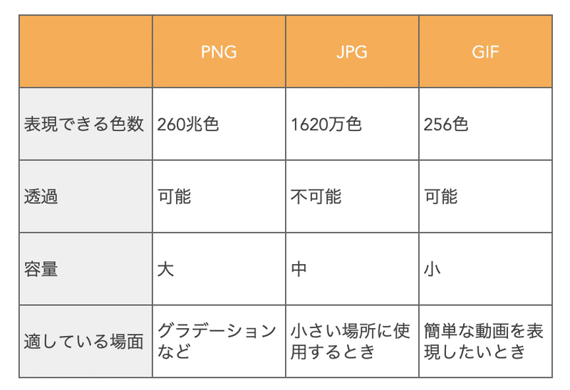
第７問 | 透過画像：PNG | 半透過画像：PNG

第８問 | <img src="" alt=""> | 代替テキストや説明
第９問 | 個人情報保護法 | 平成29年５月以前は5000件以下は該当しない 現在は件数に関係ない
第１０問 | HTTPの403エラー | アクセスが拒否されたとき
第１１問 | HTML5で廃止された要素 | center
第１２問 | CSS3モジュール内 2021年以前にW3C勧告 | CSS Color Module Level 3
第１３問 | 筆記体のフォント | cursive
第１４問 | ウェブサーバー用アプリケーション | Apache
第１５問 | 光の三原色 | 赤・緑・青
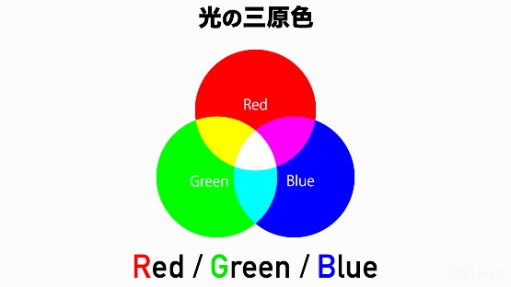

第１６問 | 産業財産権 | 特許権、実用新案権、意匠権、商標権
第１７問 | 深刻 | strong
第１８問
第１９問
第２０問

